事業予算書
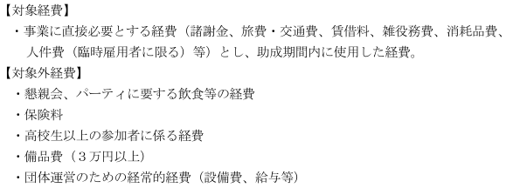
【予算書作成時の注意点】
・ は必須項目となりますので、必ず記入してください。（収入がない場合は" 0 "と入力してください。）
・当該事業の全体予算額を記入してください。
・収入合計と支出合計は一致させてください。
・助成金は千円単位とする。（千円単位未満切捨て）
・内容欄には詳細を記入するようにしてください（単価×個数、時給×時間×人数 等）
・助成金を充当する経費は、該当内容の備考欄より「○」印を選択してください。
・各様式共に記入欄が足りない場合は、複数ページになっても構いません。
・対象経費、対象外経費については以下のとおりです。
黄色に塗られているセル
令和８年度事業予算書（②中学校部活動地域展開普及事業）

 |  | 団体名：

事業名

（収入の部） |  |  |  |  | 単位：円
科 目 | 金 額 |  | 内 容 （積算内訳等） |  |  |  | 元号 | 年度 | 表示用
1.助成金 |  |  | 公益財団法人スポーツ安全協会助成金 |  |  |  | 令和 | 8 | 令和８
2.入場料 |  |  | 入場料 ：＠ 円× 人
3.参加料 |  |  | 参加料 ：＠ 円× 人 |  |  |  | ※助成金を充当する科目の備考欄の「〇」印を選択してください。
4.主催者負担金 |  |  | 主催者負担金： |  | 円
5.その他負担金 |  |  | その他負担金： |  | 円
6.その他収入 |  |  | ： |  | 円
合 計 | 0
※助成金は千円単位とする。（千円単位未満切捨て）

（支出の部）
①対象経費 |  |  |  |  | 単位：円
科 目 | 金 額 |  | 内 容 （積算内訳等） | 備考

 |  |  |  |  |  | 【令和6年度から２又は３回目の申請となる団体（※必須）】
小 計① | 0 |  |  |  |  | ※助成後の事業継続の観点から、令和８年度の申請において取り組むこととしている 内容を下記に記載してください。（例）参加料の徴収（値上げ）、外部資金の導入
 |  |  |  |  | ※助成金を充当する科目の備考欄の「〇」印を選択してください。
②対象外経費 |  |  |  |  | 単位：円
科 目 | 金 額 |  | 内 容 （積算内訳等）

小 計② | 0

合 計 （ ① + ② ） | 0

